Estadísticas
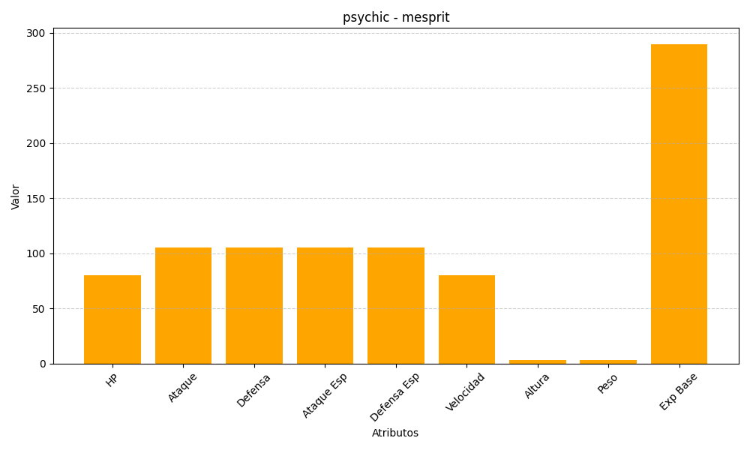
ID | Nombre | Tipo | HP | Ataque | Defensa | Ataque Especial | Defensa Especial | Velocidad | Altura | Peso | Experiencia Base
481 | mesprit | psychic | 80 | 105 | 105 | 105 | 105 | 80 | 3 | 3 | 290

